ワンストップ特例申請書
背景が黄色のセルに入力してください
 |  | 令和 |  |  | 年寄附分 |  | 市町村民税 |  |  | 寄附金税額控除に係る申告特例申請書
 |  |  |  |  |  |  | 道府県民税
 |  |  |  |  |  |  |  |  |  |  |  |  |  |  |  |  |  | ※整理番号は、ふるさとチョイスの場合は「申込番号」、又は楽天場合は「受注番号」の頭に「RT」をつけた番号を入れてください。
令和 |  |  |  | 年 | 月 | 日 |  |  | 整理番号 |  |  |  |  |  |  |  | 第五十五号の五様式（附則第二条の四関係） | 例） | ふるさとチョイス | 123456789012 | ふるなび | FN012345678
 |  |  |  |  |  | 八女市長 殿 |  |  |  |  |  |  |  |  |  |  |  |  | 楽天ふるさと納税 | RT123456-18901234-56789012
住所 |  |  | 〒 |  |  |  |  |  | フリガナ |  |  |  |  |  |  |  |  |  | ※不明の場合は空欄で構いません
 |  |  |  |  |  |  |  |  | 氏名 |  |  |  |  |  |  |  |  | 【個人番号（マイナンバー）入力チェック】
 |  |  |  |  |  |  |  |  | 個人番号
 |  |  |  |  |  |  |  |  | 性別 | 男 ・ 女
電話番号 |  |  |  |  |  |  |  |  | 生年月日 | 明 大 昭 平 |  | 年 |  | 月 |  | 日
「個人番号」欄には、あなたの個人番号（行政手続における特定の個人を識別するための番号の利用等に関する法律第２条第５項に規定する個人番号をいう。）を記載してください。 あなたが支出した地方団体に対する寄附金について、地方税法附則第７条第１項（第８項）の規定による寄附金税額控除に係る申告の特例（以下「申告の特例」という。）の適用を受けようとするときは、下の欄に必要な事項を記載してください。 （注１） 上記に記載した内容に変更があった場合、申告特例対象年の翌年の１月10日までに、申告特例申請事項変更届出書 を提出してください。 （注２） 申告の特例の適用を受けるために申請を行った者が、地方税法附則第７条第６項（第13項）各号のいずれかに該当する 場合には、申告特例対象年に支出した全ての寄附金（同項第４号に該当する場合にあっては、同号に係るものに限る。） について申告の特例の適用は受けられなくなります。その場合に寄附金税額控除の適用を受けるためには、当該寄附金 税額控除に関する事項を記載した確定申告書又は市町村民税・道府県民税の申告書を提出してください。

１．当団体に対する寄附に関する事項
寄附年月日 |  |  |  |  |  |  |  |  |  | 寄附金額
 |  |  | 令和 |  | 年 | 月 |  | 日 |  |  |  |  |  |  |  | 円

２．申告の特例の適用に関する事項
申告の特例の適用を受けるための申請は、①及び②に該当する場合のみすることができます。①及び②に該当する場合、それぞれ下の欄の□にチェックをしてください。
① |  | 地方税法附則第７条第１項（第８項）に規定する申告特例対象寄附者である |  |  |  |  |  |  |  |  |  |  |  |  | ☐
（注） 地方税法附則第７条第１項（第８項）に規定する申告特例対象寄附者とは、(1)及び(2)に該当すると見込まれる者をいい ます。 (1) 地方団体に対する寄附金を支出する年の年分の所得税について所得税法第120条第１項の規定による申告書を提出す る義務がない者又は同法第121条（第１項ただし書を除く。）の規定の適用を受ける者 (2) 地方団体に対する寄附金を支出する年の翌年の４月１日の属する年度分の市町村民税・道府県民税について、当該寄 附金に係る寄附金税額控除の控除を受ける目的以外に、市町村民税・道府県民税の申告書の提出（当該申告書の提出 がされたものとみなされる確定申告書の提出を含む。）を要しない者
② |  | 地方税法附則第７条第２項（第９項）に規定する要件に該当する者である |  |  |  |  |  |  |  |  |  |  |  |  | ☐
（注） 地方税法附則第７条第２項（第９項）に規定する要件に該当する者とは、この申請を含め申告特例対象年の１月１日から 12月31日の間に申告の特例の適用を受けるための申請を行う地方団体の長の数が５以下であると見込まれる者をいいます。
 |  |  |  |  |  | （切り取らないでください）

【ご提出していただく前にもう一度ご確認ください】
□ |  | 氏名の右側に押印しているか（認め印可）
□ |  | 個人番号など記入した情報が漏れなく、正しいか |  |  |  |  |  |  |  |  |  | 【事務局用】
□ |  | 「２．申告の特例の適用に関する事項」①②にチェックが入っているか |  |  |  |  |  |  |  |  |  | 受付日付印
□ |  | 「個人番号の確認書類」と「本人確認書類」を添付しているか
 |  | ※マイナンバーカード（写真あり）と通知カード（写真なし）の間違いによる免許書等の本人確認書類の添付漏れが多いのでご注意ください。

【書類の送付先】
 | 〒870-0886
 | 大分県大分市上田町3-2-15 グランモールきたじま1F
 | 八女市ふるさと納税サポート室 宛 |  |  |  |  |  |  |  |  |  | 受付団体名 |  | 福岡県八女市

確認書類貼り付け用紙
確認書類貼り付け用紙

整理番号： |  |  | 4

 | 確認書類を重ならないように貼り付けてください。
※貼り付け用紙よりも大きなサイズの書類は貼り付けせず、コピーしてそのまま同封ください。 |  | 4

 | （貼り付け位置）

 | ワンストップ特例申請書の記入と添付資料について

 | ワンストップ特例申請制度を利用される方については、申請書にマイナンバー（個人番号）の記入と本人確認書類の添付が必要になります。必要書類をご準備の上、返送をお願いいたします。なお、申請書の記入ミスや本人確認書類が添付されていない場合はワンストップ特例制度をご利用いただけない場合がございますので、ご注意ください。
 |  |  | 4

 | 本人確認書類については、下記３パターンのうち いずれかの方法で書類をご用意ください。

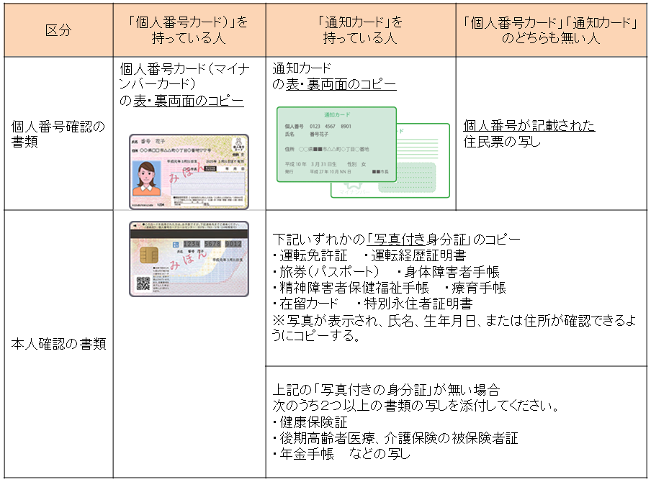

 | 寄附をした年の翌年１月１０日（必着）までにご提出ください。

申請書記載例
ワンストップ特例制度 申請書記入例

日付
 |  |  | 令和 |  |  |  | 5 | 年寄附分 |  |  |  | 市町村民税 |  |  | 寄附金税額控除に係る申告特例申請書
 |  |  |  |  |  |  |  |  |  |  |  | 道府県民税
 |  |  |  |  |  |  |  |  |  |  |  |  |  |  |  |  |  |  |  |  |  |  |  |  |  |  |  | 提出日
整理番号
 | 令和 |  |  |  | 5 | 年 | 12 | 月 | 1 | 日 |  |  |  | 整理番号 | 123456789012 |  |  |  |  |  |  |  |  |  |  |  | 第五十五号の五様式（附則第二条の四関係）
整理番号は、ふるさとチョイスの場合は「申込番号」、又は楽天の場合は「受注番号」の頭に「RT」、ふるなびの場合は「申込番号」の頭に「FN」をつけた番号を入れてください。不明の場合は空欄で結構です。
 |  |  |  |  |  |  |  |  |  | 八女市長 殿
 | 住所 |  |  | 〒 | 100-8926 |  |  |  |  |  |  |  |  | フリガナ | ヤメ タロウ
 |  |  |  | 東京都千代田区霞が関2-1-2 ふるさとハイツ205号 |  |  |  |  |  |  |  |  |  | 氏名 | 八女 太郎
 |  |  |  |  |  |  |  |  |  |  |  |  |  | 個人番号 | 1 | 2 | 3 | 4 | 5 | 6 | 7 | 8 | 9 | 0 | 1 | 2
 |  |  |  |  |  |  |  |  |  |  |  |  |  | 性別 | 男
 | 電話番号 |  |  | 03-0000-1234 |  |  |  |  |  |  |  |  |  | 生年月日 | 昭和 |  |  | 60 |  | 年 | 2 |  | 月 | 7 |  | 日
太線内
寄附者の情報をご記入ください。個人番号はマイナンバーです。
 | 「個人番号」欄には、あなたの個人番号（行政手続における特定の個人を識別するための番号の利用等に関する法律第２条第５項に規定する個人番号をいう。）を記載してください。 あなたが支出した地方団体に対する寄附金について、地方税法附則第７条第１項（第８項）の規定による寄附金税額控除に係る申告の特例（以下「申告の特例」という。）の適用を受けようとするときは、下の欄に必要な事項を記載してください。 （注１） 上記に記載した内容に変更があった場合、申告特例対象年の翌年の１月10日までに、申告特例申請事項変更届出書 を提出してください。 （注２） 申告の特例の適用を受けるために申請を行った者が、地方税法附則第７条第６項（第13項）各号のいずれかに該当する 場合には、申告特例対象年に支出した全ての寄附金（同項第４号に該当する場合にあっては、同号に係るものに限る。） について申告の特例の適用は受けられなくなります。その場合に寄附金税額控除の適用を受けるためには、当該寄附金 税額控除に関する事項を記載した確定申告書又は市町村民税・道府県民税の申告書を提出してください。
寄附年月日
銀行振込：振込日
クレジットカード決済：申込日
 | １．当団体に対する寄附に関する事項
 | 寄附年月日 |  |  |  |  |  |  |  |  |  |  |  |  |  | 寄附金額
 |  |  |  | 令和 |  |  | 5 | 年 | 11 | 月 | 10 |  | 日 |  | 30,000 |  |  |  |  |  |  |  |  |  |  | 円

寄附金額
寄附した金額をご記入ください。
チェックボックス①
 | ２．申告の特例の適用に関する事項
 | 申告の特例の適用を受けるための申請は、①及び②に該当する場合のみすることができます。①及び②に該当する場合、それぞれ下の欄の□にチェックをしてください。
 | ① |  | 地方税法附則第７条第１項（第８項）に規定する申告特例対象寄附者である |  |  |  |  |  |  |  |  |  |  |  |  |  |  |  |  |  |  |  |  | ☑
確定申告をしない方はチェックをしてください。
 | （注） 地方税法附則第７条第１項（第８項）に規定する申告特例対象寄附者とは、(1)及び(2)に該当すると見込まれる者をいい ます。 (1) 地方団体に対する寄附金を支出する年の年分の所得税について所得税法第120条第１項の規定による申告書を提出す る義務がない者又は同法第121条（第１項ただし書を除く。）の規定の適用を受ける者 (2) 地方団体に対する寄附金を支出する年の翌年の４月１日の属する年度分の市町村民税・道府県民税について、当該寄 附金に係る寄附金税額控除の控除を受ける目的以外に、市町村民税・道府県民税の申告書の提出（当該申告書の提出 がされたものとみなされる確定申告書の提出を含む。）を要しない者
チェックボックス②
 | ② |  | 地方税法附則第７条第２項（第９項）に規定する要件に該当する者である |  |  |  |  |  |  |  |  |  |  |  |  |  |  |  |  |  |  |  |  | ☑
寄附先が５自治体以下の予定の方はチェックをしてください。
 | （注） 地方税法附則第７条第２項（第９項）に規定する要件に該当する者とは、この申請を含め申告特例対象年の１月１日から 12月31日の間に申告の特例の適用を受けるための申請を行う地方団体の長の数が５以下であると見込まれる者をいいます。
 |  |  |  |  |  |  |  |  |  | （切り取らないでください）

２つのチェックボックスの項目に該当する方のみワンストップ特例制度の申請が可能です。
 | 【ご提出していただく前にもう一度ご確認ください】
 | ☑ |  | 氏名の右側に押印しているか（認め印可）
 | ☑ |  | 個人番号など記入した情報が漏れなく、正しいか |  |  |  |  |  |  |  |  |  |  |  |  |  |  |  |  | 【事務局用】
 | ☑ |  | 「２．申告の特例の適用に関する事項」①②にチェックが入っているか |  |  |  |  |  |  |  |  |  |  |  |  |  |  |  |  | 受付日付印
 | ☑ |  | 「個人番号の確認書類」と「本人確認書類」を添付しているか
 |  |  | ※マイナンバーカード（写真あり）と通知カード（写真なし）の間違いによる免許書等の本人確認書類の添付漏れが多いのでご注意ください。

 | 【書類の送付先】
 |  | 〒870-0886
 |  | 大分県大分市上田町3-2-15 グランモールきたじま1F
 |  | 八女市ふるさと納税サポート室 宛 |  |  |  |  |  |  |  |  |  |  |  |  |  |  |  | 受付団体名 |  |  |  | 福岡県八女市

 |  |  | 【注意ください：ワンストップ特例を申請しても適用されない場合】

 |  |  | ・ 医療費控除の申告などのため、確定申告をした、又は住民税の申告をした
 |  |  | ・ ６団体以上にワンストップ特例を申請した
 |  |  | ・ 寄附した翌年の１月１日の住所地が、申請書に記載された市町村でなくなったが、変更の届出（寄附金税額控除に係る申告特例申請事項変更届出書の提出）をしていない
 |  |  | ※ ワンストップ特例を申請した後で、市外へ転居するなど申請書の記載事項に変更がある場合には、申請書を提出した市町村への届け出が必要です。寄附した翌年の１月10日までに届け出れば特例が適用されます。
上記のことによりワンストップ特例が適用されなくなった方が、ふるさと納税に係る寄附金控除を受けるためには・・・・ 確定申告をする必要があります。

申請事項変更届出書
こちらは、申告特例申請書を提出後に住所等の内容に変更が有った場合に提出してください。
※背景が黄色の部分のみ記載
令和 |  |  | 年寄附分 |  | 市町村民税 |  | 寄附金税額控除に係る申告特例申請事項変更届出書
 |  |  |  |  | 道府県民税

令和 |  | 年 |  | 月 |  | 日 |  | 整理番号 |  |  |  |  |  |  |  |  | 第五十五号の六様式（附則第二条の四関係）
 |  |  |  |  |  | 八女市長 殿
住所 | 〒 |  |  |  |  |  |  | フリガナ
 |  |  |  |  |  |  |  | 氏名 |  |  |  |  |  |  | 印 |  |  | ※整理番号は、ふるさとチョイスの場合は「申込番号」、又は楽天場合は「受注番号」の頭に「RT」をつけた番号、ふるなびの場合は「申込番号」の頭に「FN」をつけた番号を入れてください。
 |  |  |  |  |  |  |  | 性別 | 男 ・ 女 |  |  |  |  |  |  |  |  | 例） | ふるさとチョイス |  | 123456789012
電話番号 |  |  |  |  |  |  |  | 生年月日 | 明 大 昭 平 |  |  | 年 |  | 月 |  | 日 |  |  | 楽天ふるさと納税 |  | RT123456-18901234-56789012
 |  |  |  |  |  |  |  |  |  |  |  |  |  |  |  |  |  |  | ふるなび | FN012345678

申告特定申請書に記載した内容
住所 | 〒 |  |  |  |  |  |  | フリガナ
 |  |  |  |  |  |  |  | 氏名
 |  |  |  |  |  |  |  | 性別 | 男 ・ 女
電話番号 |  |  |  |  |  |  |  | 生年月日 | 明 大 昭 平 |  |  | 年 |  | 月 |  | 日
（注） これまでに申告特例申請事項変更届出書を提出している場合は、当該届出書に記載した内容 を記載してください。

あなたが寄附金税額控除に係る申告特例申請書を提出後、当該申請書に係る寄附金を支出した年の翌 年１月１日までの間に当該申請書の内容（電話番号を除く。）に変更があった場合は、上記の欄に必要 な事項を記載して当該申請書に係る寄附金を支出した年の翌年１月10日までに、当該申請書を提出した 地方団体に提出してください。
 |  |  |  |  |  | （切り取らないでください）

 |  |  |  |  |  |  |  |  |  | 【事務局用】
 |  |  |  |  |  |  |  |  |  | 受付日付印 |  |  |  | 変更処理日
 |  |  |  |  |  |  |  |  |  |  |  |  |  | ／

 |  |  |  |  |  |  |  |  |  |  |  |  |  | 担当者印

 |  |  |  |  |  |  |  |  |  |  | 受付団体名 |  | 福岡県八女市

